상품제안서
카카오 춘식이 봉투파일 | 상품코드: S40480

 |  |  |  |  |  |  | 02-713-8555 | www.synergygift.co.kr
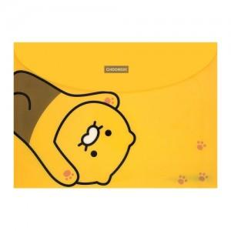

【상세/제작정보】 | <p><span style="font-size: 14pt;">※ 수량 미만 발주시 별도 문의 바랍니다.</span></p><p><span style="font-size: 14pt;">※&nbsp;</span><span style="font-size: 14pt;">스티커규격 : 90*55mm (명함사이즈)</span></p>

【인쇄/포장옵션】 | 스티커 / OPP(비닐)

【공급단가】 | 수량 | 500~ | 1,000~ | 3,000~ | 5,000~ | 10,000~
*VAT별도 | 단가 | 1,230원 | 1,200원 | 1,180원 | 1,160원 | 1,140원

【상품 URL】 | https://www.synergygift.co.kr:443/src/goods_detail.php?gdno=40480

